LEGENDE
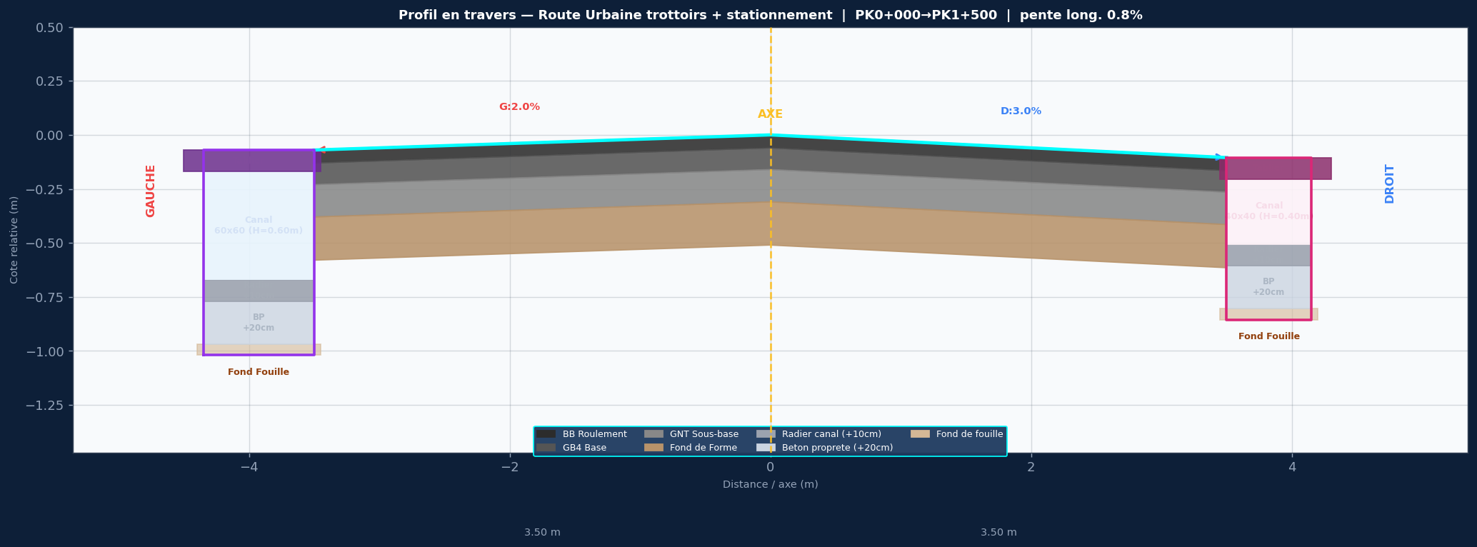

SPECIFICATIONS DU PROJET
Titre: Route Urbaine trottoirs + stationnement
Devers: G:2.0% | D:3.0%
Largeurs: G: chaussee 3.5m + stat 2.0m + trottoir 1.5m | D: chaussee 3.5m + trottoir 2.0m
Couches: BB 6cm / Travaux 20cm / Fond de Forme 25cm
Pente long.: 0.8%
Cote axe Z0: 98.200 m NGF
PK debut/fin: 0+000 / 1+500
Pas PK: 25 m

ASSAINISSEMENT GAUCHE — 60x60 (H=0.60m)
Caniveau ferme 60x60 — H int=0.60m / dalle=10cm / radier=10cm / BP=20cm
ASSAINISSEMENT DROIT — 40x40 (H=0.40m)
Caniveau ferme 40x40 — H int=0.40m / dalle=10cm / radier=10cm / BP=20cm

STRATIGRAPHIE ASSAINISSEMENT (de bas en haut) :
Fond de Fouille (cote la plus basse)
+ 20 cm → Beton de Proprete (BP) dessus de la couche de 20cm
+ 10 cm → Radier Interieur interieur fond du caniveau
+ H canal (100 / 80 / 60 / 50 cm...) hauteur utile interieure
+ e dalle Tablier Fini = bord chaussee

COLONNES COTE_GAUCHE
PK
AXE_BB
AXE_Travaux
AXE_Fond_Forme
G_BB_Roulement
G_Travaux_Base
G_Fond_Forme
G_Bordure_Finie
G_Bord_Stationnement
G_Trottoir_Fini
G_Tablier_Fini_60x60
G_Radier_Interieur
G_Beton_Proprete
G_Fond_Fouille
G_Bord_Propriete
COLONNES COTE_DROIT
PK
AXE_BB
AXE_Travaux
AXE_Fond_Forme
D_BB_Roulement
D_Travaux_Base
D_Fond_Forme
D_Bordure_Finie
D_Trottoir_Fini
D_Tablier_Fini_40x40
D_Radier_Interieur
D_Beton_Proprete
D_Fond_Fouille
D_Bord_Propriete

